Tabelle1
 | Agriculteurs |  |  |  |  |  |  | Groupe de référence hommes |  |  |  |  |  |  | Paysannes |  |  |  |  |  |  | Groupe de référence femmes
 | 1992 | 1997 | 2002 | 2007 | 2012 | 2017 | 2022 | 1992 | 1997 | 2002 | 2007 | 2012 | 2017 | 2022 | 1992 | 1997 | 2002 | 2007 | 2012 | 2017 | 2022 | 1992 | 1997 | 2002 | 2007 | 2012 | 2017 | 2022
élevée |  |  |  | 1 | 3 | 0 | 2 |  |  |  | 3 | 2 | 2 | 2 |  |  |  | 6 | 2 | 2 | 3 |  |  |  | 6 | 5 | 4 | 4
moyenne |  |  |  | 9 | 10 | 8 | 6 |  |  |  | 11 | 11 | 7 | 11 |  |  |  | 7 | 13 | 5 | 9 |  |  |  | 12 | 13 | 12 | 13

Souffrance psychique(au cours des quatre semaines précédant le sondage)*
 | élevée | moyenne
1992
1997
2002
2007 | 1 | 9
2012 | 3 | 10
2017 | 0 | 8
2022 | 2 | 6
1992
1997
2002
2007 | 3 | 11
2012 | 2 | 11
2017 | 2 | 7
2022 | 2 | 11
1992
1997
2002
2007 | 6 | 7
2012 | 2 | 13
2017 | 2 | 5
2022 | 3 | 9
1992
1997
2002
2007 | 6 | 12
2012 | 5 | 13
2017 | 4 | 12
2022 | 4 | 13

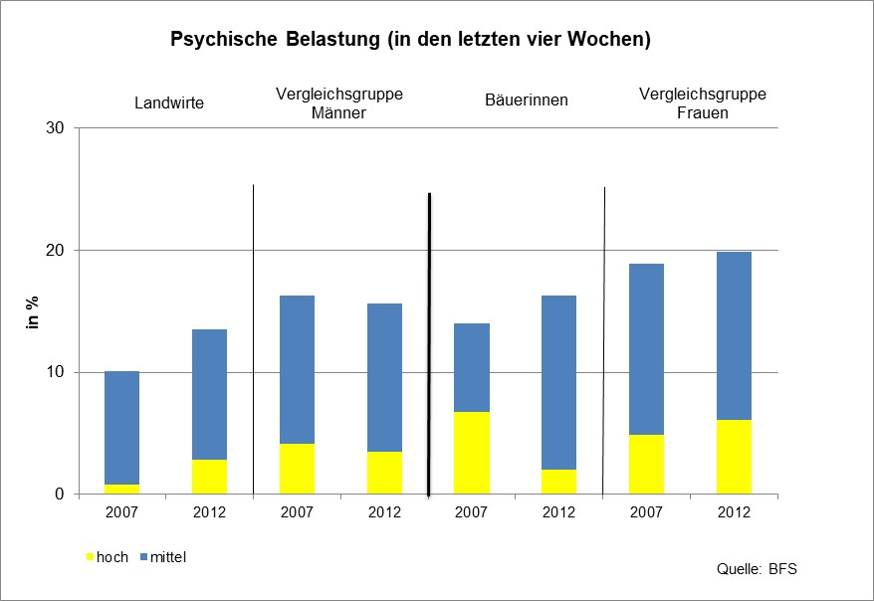
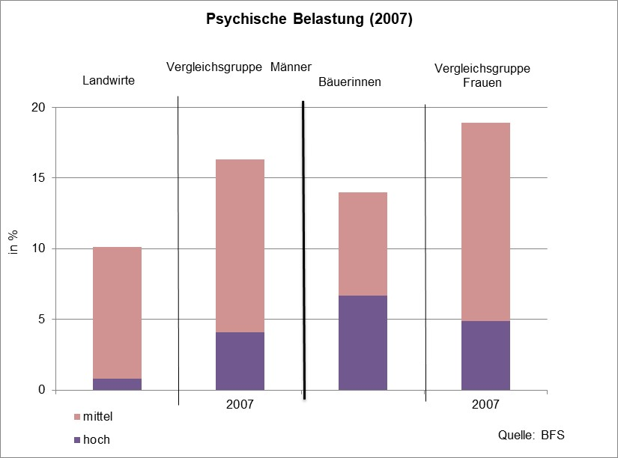
Souffrance psychique (au cours des quatre semaines précédentes)
 | élevée | moyenne
2012 | 3 | 10
2017 | 0 | 8
2002
2007 | 3 | 11
1992
1997
2022 | 3 | 9
1992
1997
2002
2007 | 6 | 12
2012 | 5 | 13
2017 | 4 | 12
2022 | 4 | 13

